1. feladat
KÉPLETEK
szóródási terjedelem
szórás
relatív szórás
145 | 112 | 154 | 73 | 99 | 122 | 71 | 110 | 130 | 140 | 148 | 75 | 114 | darab
125 | 120 | 114 | 94 | 105 | 114 | 127 | 160 | 162 | 127 | 114 | 112 | 128 | max
180 | 160 | 70 | 79 | 87 | 103 | 173 | 88 | 144 | 104 | 92 | 53 | 80 | min
82 | 122 | 175 | 153 | 137 | 130 | 167 | 99 | 87 | 119 | 118 | 147 | 115 | összeg
112 | 59 | 106 | 141 | 110 | 114 | 153 | 77 | 98 | 173 | 120 | 77 | 102 | átlag
79 | 93 | 74 | 151 | 139 | 154 | 120 | 40 | 65 | 104 | 134 | 139 | 135
129 | 87 | 138 | 104 | 79 | 134 | 73 | 67 | 96 | 154 | 133 | 85 | 98
93 | 134 | 113 | 148 | 73 | 68 | 91 | 126 | 95 | 95 | 56 | 109 | 93 | medián
72 | 72 | 98 | 107 | 131 | 138 | 134 | 107 | 94 | 95 | 76 | 151 | 89 | módusz
102 | 94 | 67 | 105 | 110 | 139 | 108 | 123 | 136 | 113 | 82 | 100 | 77
66 | 118 | 144 | 75 | 98 | 93 | 126 | 131 | 99 | 129 | 96 | 87 | 87
88 | 68 | 70 | 56 | 78 | 91 | 78 | 141 | 83 | 87 | 52 | 117 | 100
86 | 159 | 156 | 154 | 92 | 90 | 127 | 85 | 95 | 65 | 117 | 119 | 103
96 | 80 | 129 | 113 | 72 | 63 | 121 | 66 | 84 | 95 | 92 | 81 | 112 | szóródási terjedelem
149 | 117 | 92 | 130 | 122 | 92 | 122 | 134 | 94 | 96 | 111 | 82 | 68 | szórás
83 | 103 | 102 | 58 | 95 | 66 | 120 | 137 | 127 | 69 | 100 | 94 | 88 | relatív szórás
131 | 92 | 57 | 109 | 95 | 93 | 102 | 124 | 108 | 93 | 100 | 106 | 100
86 | 69 | 117 | 179 | 125 | 138 | 105 | 49 | 92 | 54 | 113 | 106 | 84 | négyzetösszeg
108 | 99 | 94 | 73 | 94 | 92 | 127 | 156 | 76 | 99 | 43 | 124 | 80 | szórás
97 | 104 | 93 | 141 | 106 | 62 | 68 | 95 | 83 | 130 | 99 | 101 | 93

2. feladat
6.1.3. Népsűrűség, települések száma, január 1. (2001–)
Területi egység | 2001 | 2002 | 2003 | 2004 | 2005 | 2006 | 2007 | 2008 | 2009 | 2010 | 2011 | 2012 | 2013 | 2014
Baranya | 8 | 9 | 10 | 10 | 10 | 11 | 11 | 11 | 13 | 14 | 14 | 14 | 14 | 14
Somogy | 12 | 13 | 13 | 14 | 14 | 14 | 14 | 14 | 15 | 16 | 16 | 16 | 16 | 16
Tolna | 5 | 6 | 6 | 8 | 8 | 8 | 9 | 9 | 9 | 11 | 11 | 11 | 11 | 11
Népsűrűség, települések száma

http://www.ksh.hu/docs/hun/xstadat/xstadat_eves/i_wdsd005.html

diagram fogalmak
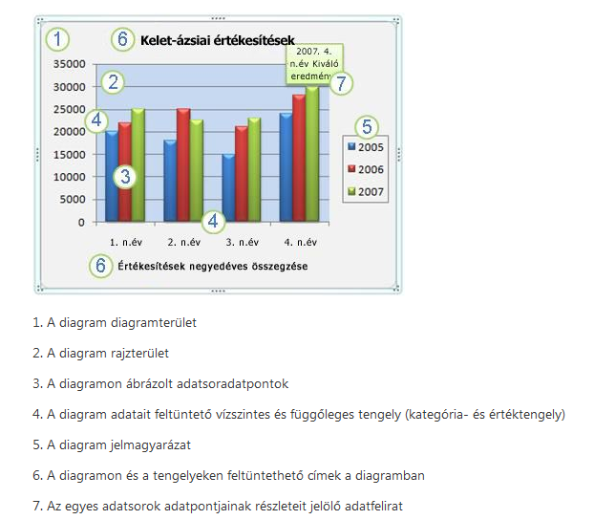
 | DIAGRAM ALAPFOGALMAK

https://support.office.com/hu-hu/article/Diagram-l%C3%A9trehoz%C3%A1s%C3%A1nak-l%C3%A9p%C3%A9sei-a745775f-98d9-4c63-bfa8-9c00cd03ff0c?ui=hu-HU&rs=hu-HU&ad=HU

